关系图
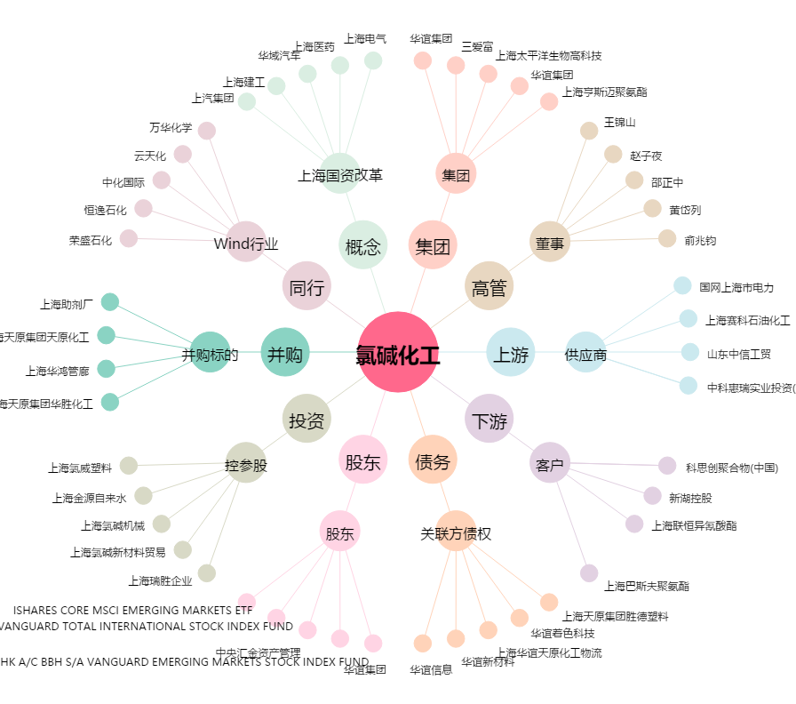
氯碱化工[600618.SH] - 关系概览图

